EX 97
Paises | Deficit | Gastos com educacao |  | Paises | Deficit | Gastos com educacao
Áustria | 1.5 | 5.6 |  | Áustria | -0.63583836707 | 0.1891324012
Espanha | 6.8 | 4.5 |  | Espanha | 1.4273922526 | -0.50435306986
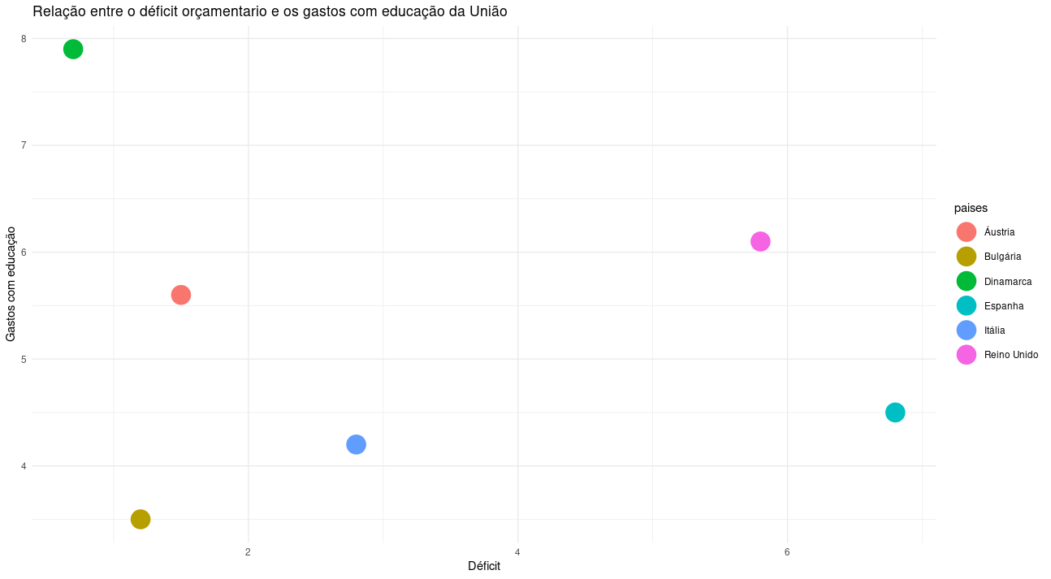
Dinamarca | 0.7 | 7.9 |  | Dinamarca | -0.94726940401 | 1.639147477
Bulgária | 1.2 | 3.5 |  | Bulgária | -0.75262500592 | -1.1347944072
Reino Unido | 5.8 | 6.1 |  | Reino Unido | 1.0381034564 | 0.50435306986
Itália | 2.8 | 4.2 |  | Itália | -0.12976293206 | -0.69348547106

media | 3.1333333333 | 5.3
desvio padrao | 2.568787003 | 1.5861904047

 | Áustria | Espanha | Dinamarca | Bulgária | Reino Unido | Itália
Áustria |  | 2.1766586063 | 1.4830822671 | 1.3290678361 | 1.703362938 | 1.0174117428
Espanha |  |  | 3.1990018096 | 2.2693460572 | 1.0812186842 | 1.5685991631
Dinamarca |  |  |  | 2.7807624887 | 2.2868020775 | 2.4717389228
Bulgária |  |  |  |  | 2.42765584 | 0.76335492411
Reino Unido |  |  |  |  |  | 1.6729402474
Itália

 | Áustria | Espanha | Dinamarca | Reino Unido | Itália + Bulgária
Áustria |  | 2.1766586063 | 1.4830822671 | 1.703362938 | 1.0174117428
Espanha |  |  | 3.1990018096 | 1.0812186842 | 1.5685991631
Dinamarca |  |  |  | 2.2868020775 | 2.4717389228
Reino Unido |  |  |  |  | 1.6729402474
Itália + Bulgária

 | (Itália + Bulgária) + Áustria | Espanha | Dinamarca | Reino Unido
(Itália + Bulgária) + Áustria |  | 1.5685991631 | 1.4830822671 | 1.703362938
Espanha |  |  | 3.1990018096 | 1.0812186842
Dinamarca |  |  |  | 2.2868020775
Reino Unido

 | (Itália + Bulgária) + Áustria | Espanha + Reino Unido | Dinamarca
(Itália + Bulgária) + Áustria |  | 1.5685991631 | 1.4830822671
Espanha + Reino Unido |  |  | 2.2868020775
Dinamarca

 | (Itália + Bulgária + Áustria) + Dinamarca | Espanha + Reino Unido
(Itália + Bulgária + Áustria) + Dinamarca |  | 1.5685991631
Espanha + Reino Unido

EX 115
 | Valor Energético | Carboidratos | Colesterol | Proteínas |  |  | Valor Energético | Carboidratos | Colesterol | Proteínas
Angus Bacon | 861 | 57 | 145 | 54 |  | Angus Bacon | 1.7499607217 | 1.8308937669 | 1.7746000518 | 1.8203641092
Quarteirão | 558 | 36 | 86 | 31 |  | Quarteirão | 0.27365975091 | -0.26631182065 | 0.3999645631 | 0.2100420126
Big Mac | 504 | 41 | 54 | 25 |  | Big Mac | 0.010556607602 | 0.23302284306 | -0.34560044773 | -0.2100420126
McFish | 373 | 38 | 43 | 18 |  | McFish | -0.62771212894 | -0.066577955161 | -0.6018884202 | -0.70014004201
Hamburger | 257 | 31 | 22 | 13 |  | Hamburger | -1.192896659 | -0.76564648436 | -1.0911654586 | -1.050210063
Cheddar McMelt | 458 | 29 | 63 | 27 |  | Cheddar McMelt | -0.21356829225 | -0.96538034984 | -0.13591028843 | -0.070014004201
media | 501.83333333 | 38.666666667 | 68.833333333 | 28
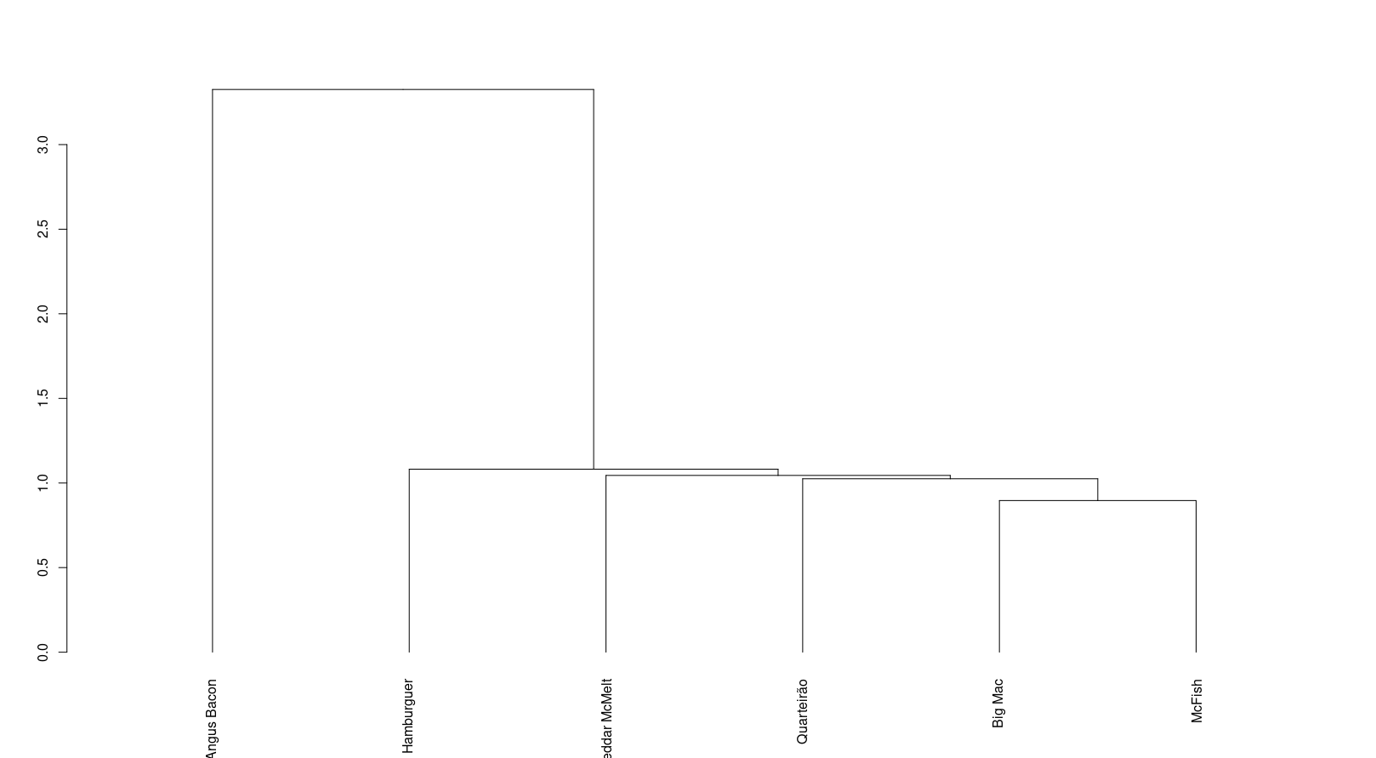
desv padrao | 205.24270186 | 10.013324456 | 42.920469087 | 14.282856857

 | Angus Bacon | Quarteirão | Big Mac | McFish | Hamburger | Cheddar McMelt
Angus Bacon |  | 3.3257323727 | 3.7678266069 | 4.6102457369 | 5.6440445497 | 4.347203043
Quarteirão |  |  | 1.0251322568 | 1.63844611 | 2.4923536758 | 1.0448354912
Big Mac |  |  |  | 0.89611786145 | 1.9254583165 | 1.2449819234
McFish |  |  |  |  | 1.0816983874 | 1.2623610042
Hamburger |  |  |  |  |  | 1.1235483987
Cheddar McMelt

 | Angus Bacon | Quarteirão | Big Mac + McFish | Hamburger | Cheddar McMelt
Angus Bacon |  | 3.3257323727 | 3.7678266069 | 5.6440445497 | 4.347203043
Quarteirão |  |  | 1.0251322568 | 2.4923536758 | 1.0448354912
Big Mac + McFish |  |  |  | 1.0816983874 | 1.2449819234
Hamburger |  |  |  |  | 1.1157875799
Cheddar McMelt

 | Angus Bacon | Big Mac + McFish+ Quarteirão | Hamburger | Cheddar McMelt
Angus Bacon |  | 3.3257323727 | 5.6440445497 | 4.347203043
Big Mac + McFish+ Quarteirão |  |  | 1.0816983874 | 1.0448354912
Hamburger |  |  |  | 1.0816983874
Cheddar McMelt

 | Angus Bacon | Big Mac + McFish+ Quarteirão + Cheddar McMelt | Hamburger
Angus Bacon |  | 3.3257323727 | 5.6440445497
Big Mac + McFish+ Quarteirão + Cheddar McMelt |  |  | 1.0816983874
Hamburger

 | Angus Bacon | Big Mac + McFish+ Quarteirão + Cheddar McMelt + Hamburger
Angus Bacon |  | 3.3257323727
Big Mac + McFish+ Quarteirão + Cheddar McMelt + Hamburger

